EVIDENCIAS
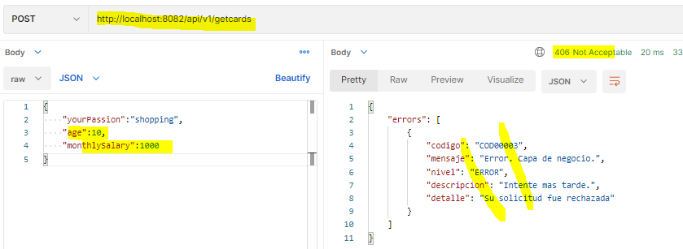
EVIDENCIAS DE LAS PRUEBAS REALIZADAS

Servicio credit-profile-service

Endpoint para validar que el servicio esta arriba
http://localhost:8082/actuator/health
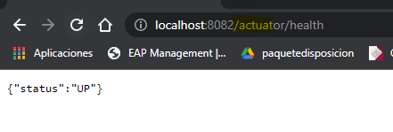

Endpoint para obtener los tipos de tarjetas (casos exitosos)
http://localhost:8082/api/v1/getcards

Endpoint para obtener los tipos de tarjetas (caso validación del request)
http://localhost:8082/api/v1/getcards
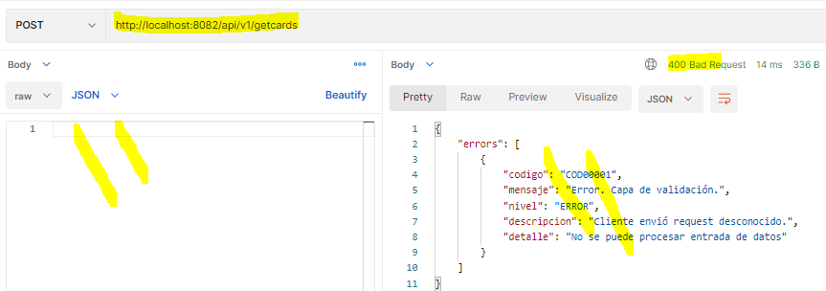

Endpoint para obtener los tipos de tarjetas (casos validación de datos requeridos)
http://localhost:8082/api/v1/getcards
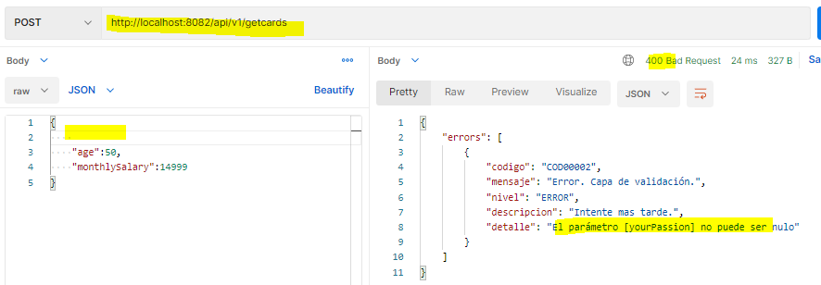

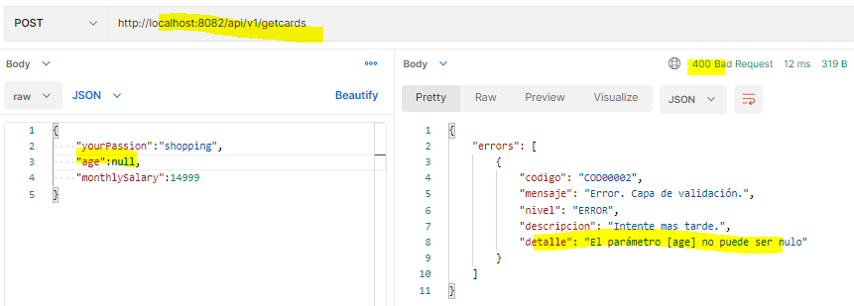
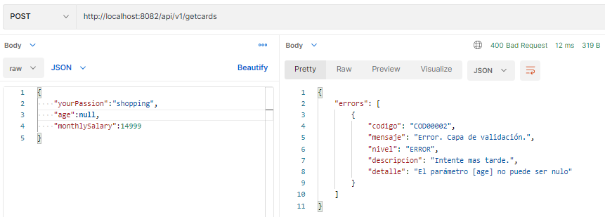

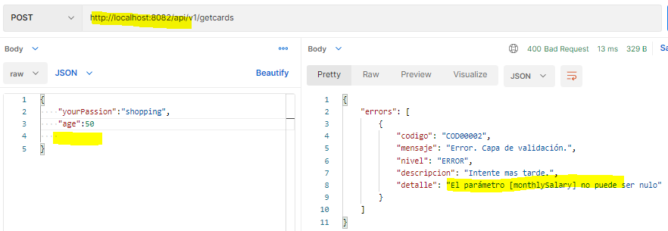

Endpoint para obtener los tipos de tarjetas (casos validación rechazo por que no cumple con las reglas de negocio)
http://localhost:8082/api/v1/getcards

